VO_1
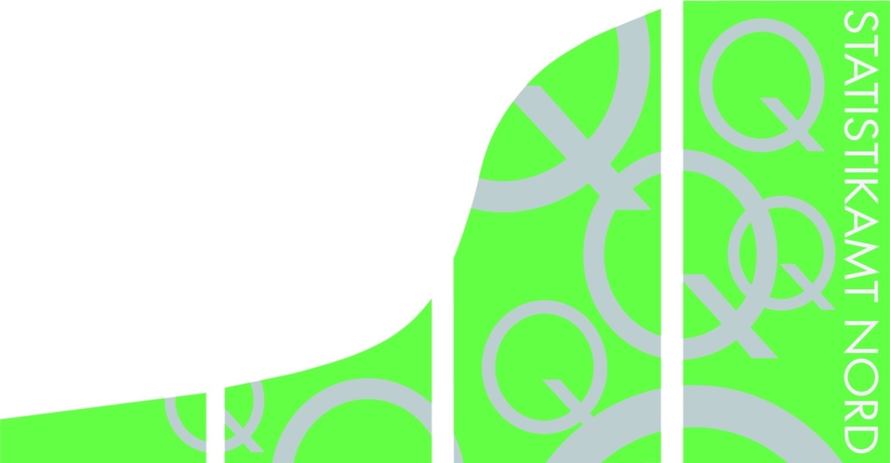
Statistisches Amt
für Hamburg und Schleswig-Holstein

 |  | STATISTISCHE BERICHTE
 |  | Kennziffer: Q I 1 - j 19, Teil 3 SH

 | Öffentliche Wasserversorgung und
 | Abwasserbeseitigung in Schleswig-Holstein
 | 2019
 | Teil 3: Klärschlamm

 |  |  | Herausgegeben am: 3. Dezember 2020

VO_3
Rechtsgrundlagen
Gesetz über Umweltstatistiken (Umweltstatistikgesetz – UStatG) in Verbindung
mit dem Gesetz über die Statistik für
Bundeszwecke (Bundesstatistikgesetz – BStatG) in der jeweils gültigen Fassung.
Erhoben werden die Angaben zu
§ 7 Abs. 2 Nr. 7 UStatG.
Klärschlammverordnung (AbfKlärV) in der jeweils gültigen Fassung.
Erläuterungen
Trockenmasse ist die Masse des Klärschlammes ohne Wasseranteil.

